2026-02-18
規制番号 名称 |  |  |  |  | 02-0033 |  | 呉地方合同庁舎西口 |  |  |  | (UD-TTR) |  | 運 用 開始日時 |  | 2026-02-18 |  |  |  | 製造番号 |  | K0000001
 |  |  |  |  |  |  |  |  |  |  |  |  |  |  |  |  |  |  | 製造年月 |  | 2026-01-01
管制番号 名称 |  |  |  |  | 20033 |  | 呉地方合同庁舎西口 |  |  |  | 1012号「版6」 |  |  |  | 1:45:00 |  |  | ～
 |  |  |  |  |  |  |  |  |  |  |  |  |  |  |  |  |  |  | メーカー |  | 日本信号 |  |  | Int№： | 820
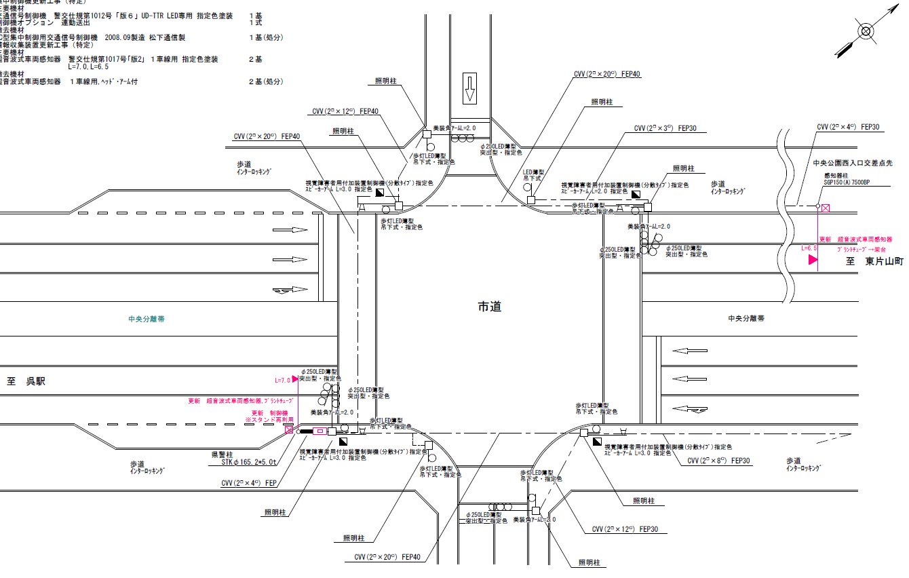

40.2m
33.4m

付加機能
連動出力
ステータス機能
S3:閃光
 |  |  |  |  |  |  |  |  |  |  |  |  |  |  |  |  |  |  |  |  |  |  |  | 50 | 13.888888889 | 33.4 | 2.4
 |  |  |  |  |  |  |  |  |  |  |  |  |  |  |  |  |  |  |  |  |  |  |  | 30 | 8.3333333333 | 40.2 | 4.8
ステップ番号 |  |  |  | 1 | 2 | 3 | 4 | 5 | 6 | 7 | 8 | 9 | 10 | 11 | 12 | 13 | 14 | 15 | 16 | 17 | 18 | 19 | 20
ステップ名称 |  |  |  | 1PG | 1PW | 1 G | 1 Y | 1 R | 2PG | 2PW | 2 G | 2 Y | 2 R
流 動 図
7.5m
5.1m
歩灯2
歩灯2
22.7m
歩灯2
22.7m
歩灯2
EC6780L+34001151
EC6780L-6229
PD1220A V4.03
１Ｐ |  | [ 1P ]
１ |  | [ 1V ]
２Ｐ |  | [ 2P ]
２ |  | [ 2V ]

ＰＵ |  |  |  | 109 |  |  |  |  | 109 |  |  |  |  |  |  |  |  |  |  |  |  |  |  | 120 | 102
ＰＬ | ( | 63秒 | ) | 10 | 5 | 2 | 3 | 3 | 23 | 8 | 2 | 3 | 4 |  |  |  |  |  |  |  |  |  |  | 140 | 120
保安秒時 | ( | 140秒 | ) | 74 | 5 | 2 | 3 | 3 | 36 | 8 | 2 | 3 | 4
最長時間（秒） |  |  |  | 110 | 110 | 110 | 10 | 10 | 110 | 110 | 110 | 10 | 10
最短時間（秒） |  |  |  | 6 | 0.95 | 0.95 | 0.95 | 0.95 | 6 | 0.95 | 0.95 | 0.95 | 0.95
ＡＢ連動出力 |  |  |  | A | B | B | B | B | B | A | A | A | A

250033 (2)
規制番号 名称 |  |  |  |  | 2-0033 |  | 法務局西入口 |  |  |  |  |  | 運 用 |  | 年 月 日 |  |  |  | 製造番号 |  | 8K0205
管制番号 名称 |  |  |  |  | 250033 |  | 法務局西入口 |  |  |  | （Ｕ形_X３） |  | 開始日時 |  | 時 分 |  |  | ～ | 製造年月 |  | 2008-09-01

至 中央７丁目
至 駅前公園前
 |  |  |  |  |  | 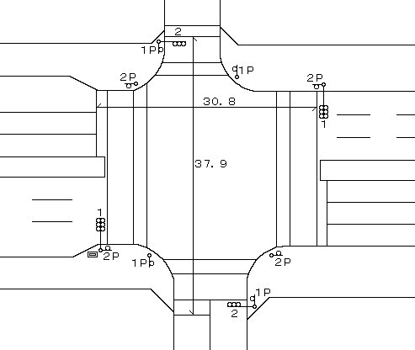
付加機能
連動出力
ステータス機能
S3:閃光
その他
シリアル／パス端子
指定色:R24-358
Ｓ８０筐体使用

ステップ番号 |  |  |  | 1 | 2 | 3 | 4 | 5 | 6 | 7 | 8 | 9 | 10 | 11 | 12 | 13 | 14 | 15 | 16 | 17 | 18 | 19 | 20
ステップ名称 |  |  |  | 1PG | 1PW | 1 G | 1 Y | 1 R | 2PG | 2PW | 2 G | 2 Y | 2 R
流 動 図
7.0m
4.5m
歩灯2
歩灯2
22.4m
歩灯2
22.4m
歩灯2
１Ｐ |  | [ 1P ]
１ |  | [ 1V ]
２Ｐ |  | [ 2P ]
２ |  | [ 2V ]

最終指定 |  |  |  |  |  |  |  | ○ |  |  |  |  | ○ | スプリット数： |  | 2
可変指定 |  |  |  | ○ |  |  |  |  | ○
保安秒時 | ( | 100秒 | ) | 47 | 5 | 2 | 3 | 3 | 23 | 8 | 2 | 3 | 4
最長時間（秒） |  |  |  | 110 | 110 | 110 | 10 | 10 | 110 | 110 | 110 | 10 | 10
最短時間（秒） |  |  |  | 6 | 0.95 | 0.95 | 0.95 | 0.95 | 6 | 0.95 | 0.95 | 0.95 | 0.95
ＡＢ連動出力 |  |  |  | A | B | B | B | B | B | A | A | A | A

250033
規制番号 名称 |  |  |  |  | 2-0033 |  | 法務局西入口 |  |  |  |  |  | 運 用 |  | H.13年10月31日 |  |  |  | 製造番号 |  | 1H0965
管制番号 名称 |  |  |  |  | 250033 |  | 法務局西入口 |  |  |  | （ＵＣ形） |  | 開始日時 |  | 16:08:00 |  |  | ～ | 製造年月 |  | 平成13年10月

至 中央７丁目
至 駅前公園前
付加機能
連動出力
ステータス機能
S3:閃光
その他
シリアル／パス端子
指定色:R24-358
Ｓ８０筐体使用

ステップ番号 |  |  |  | 1 | 2 | 3 | 4 | 5 | 6 | 7 | 8 | 9 | 10 | 11 | 12 | 13 | 14 | 15 | 16 | 17 | 18 | 19 | 20
ステップ名称 |  |  |  | 1PG | 1PW | 1 G | 1 Y | 1 R | 2PG | 2PW | 2 G | 2 Y | 2 R
流 動 図
7.0m
4.5m
歩灯2
歩灯2
22.4m
歩灯2
22.4m
歩灯2
１Ｐ |  | [ 1P ]
１ |  | [ 1V ]
２Ｐ |  | [ 2P ]
２ |  | [ 2V ]

最終指定 |  |  |  |  |  |  |  | ○ |  |  |  |  | ○ | スプリット数： |  | 2
可変指定 |  |  |  | ○ |  |  |  |  | ○
保安秒時 | ( | 100秒 | ) | 47 | 5 | 2 | 3 | 3 | 23 | 8 | 2 | 3 | 4
最長時間（秒） |  |  |  | 110 | 110 | 110 | 10 | 10 | 110 | 110 | 110 | 10 | 10
最短時間（秒） |  |  |  | 6 | 0.95 | 0.95 | 0.95 | 0.95 | 6 | 0.95 | 0.95 | 0.95 | 0.95
ＡＢ連動出力 |  |  |  | A | B | B | B | B | B | A | A | A | A

